Besprechung
Opale |  | SAP
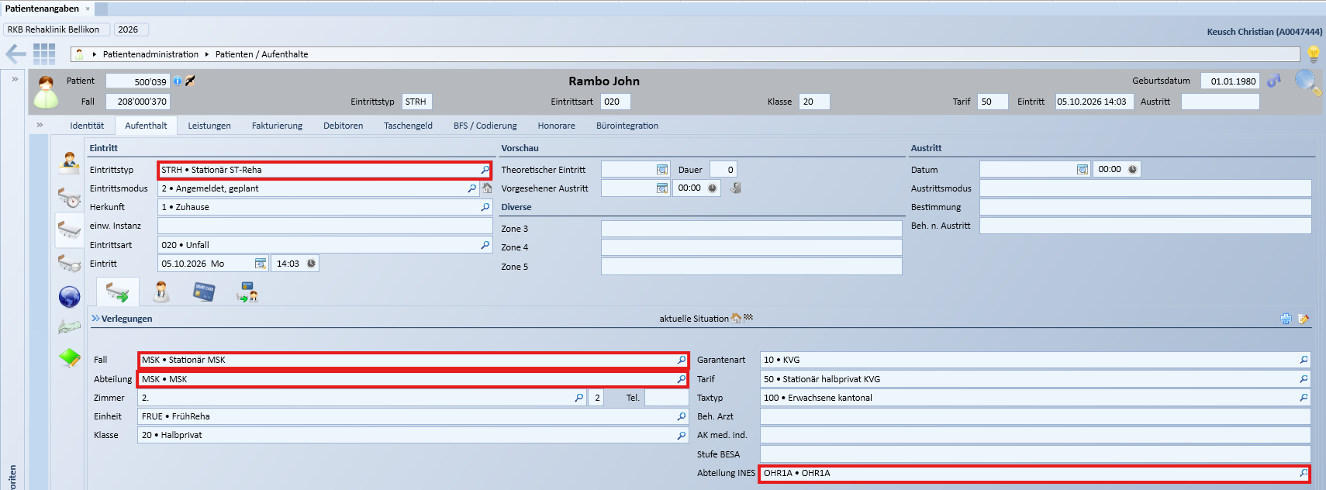
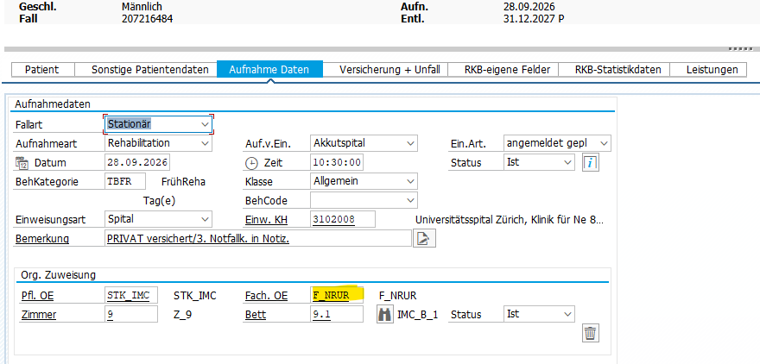

 |  | -Polypoint verwendet dat-File, Interflex verwendet txt-File, Ines verwendet HL7/Expopa10, alle anderen Systeme HL7
 |  | -Die Fach. OE wird heute an die Umsysteme geliefert und entspricht der Abteilung INES in Opale
 |  | -Die Umsysteme (HL7) empfangen die Fach.OE heute im Feld PV1_3.4 Facility
 |  | -SAP sendet heute die Fach. OE im Format F_XXXX (z.B F_OHR1A) an die Umsysteme

 | -Opale sendet das Feld Abteilung im HL7-File im Feld PV1_3.5 Location Status
 | -Abteilung INES in Opale entspricht dem Feld Fach. OE in SAP
 | -Opale sendet das benutzerspezifische Feld Abteilung INES im HL7-File im Feld PV2_41.3 (spitalspezifisches Feld)
 | -Opale sendet Abteilung Ines im Format XXXX (z.B OHR1A) an die Umsysteme

Uebersicht
Systeme | Daten | Technischer Test OK | Fachlicher Test OK | Aktueller Status | Verwendet Abteilung INES von Opale | Fileformat | Todos
Diacos | Patfall | x |  | Technischer Test OK (das einzige was nicht nach Diacos übernommen wird, obwohl es offenbar korrekt aus Orchestra gesendet wird ist der Fallstatus stationär/ambulant. In Diacos wird immer stationär angezeigt. | Nein | HL7
Polypoint | Patfall | x | x |  | Ja | dat
TCPos | Patfall | x |  |  | Nein | HL7
Ines | Patfall |  |  | Auf Paolo warten | Ja | HL7 (neu Expopa10)
IBI-care | Patfall |  |  |  | Ja | HL7
RehaTIS | Patfall | x |  |  | Ja | HL7
Interflex | Patfall | x | (x) | Interflex prüft bei ambulanten Fällen, ob die Abteilung in Interflex hinterlegt ist | Nein | txt
CDMS Patfall | Patfall |  |  | Zugriff auf CDMS-Filesystem nun gegeben | Nein | HL7
OrgaCard | Patfall |  |  |  | Nein | HL7
DGLab | Patfall |  |  | Erst testbar, wenn Ines Patfall funktioniert | Nein | HL7
EKG | Patfall |  |  |  | Nein | HL7
Check&Act TCG | Patfall |  |  |  | Nein | HL7

Interflex
URL Prod | IF 6040
Bei stationären wie auch ambulanten Patienten wird in der Regel immer der Besucher (Stammdaten des Patienten), sowie auch der Besuch (mit Gültigkeitsdauer, Zimmer, Bett, Zutrittsrechten etc.) angelegt
Allerdings gibt es in Interflex eine Logik, dass bei ambulanten Fällen der Besuch nur angelegt wird, wenn die Abteilung in Interflex unter ambulante Fälle erfasst ist
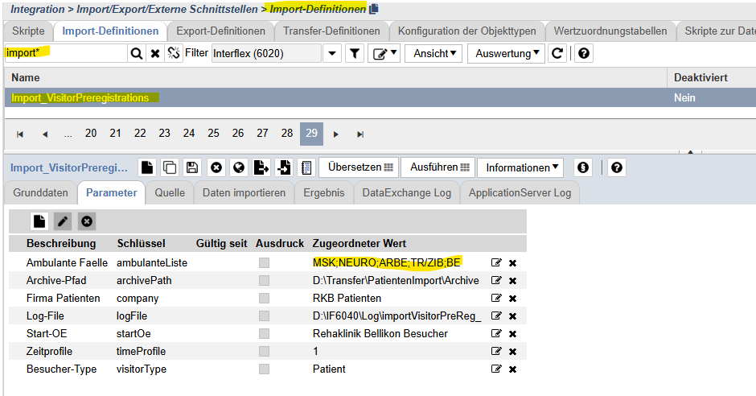

CDMS
URL Prod | RKB i-engine
URL Test | von CDMS Server starten
Ablage Testsystem | \\rehabellikon.ch\dfs\CDMS_TEST_TRANSFER

IBIcare
URL Test | IBI-care - Reha Bellikon TEST

